TOP画面
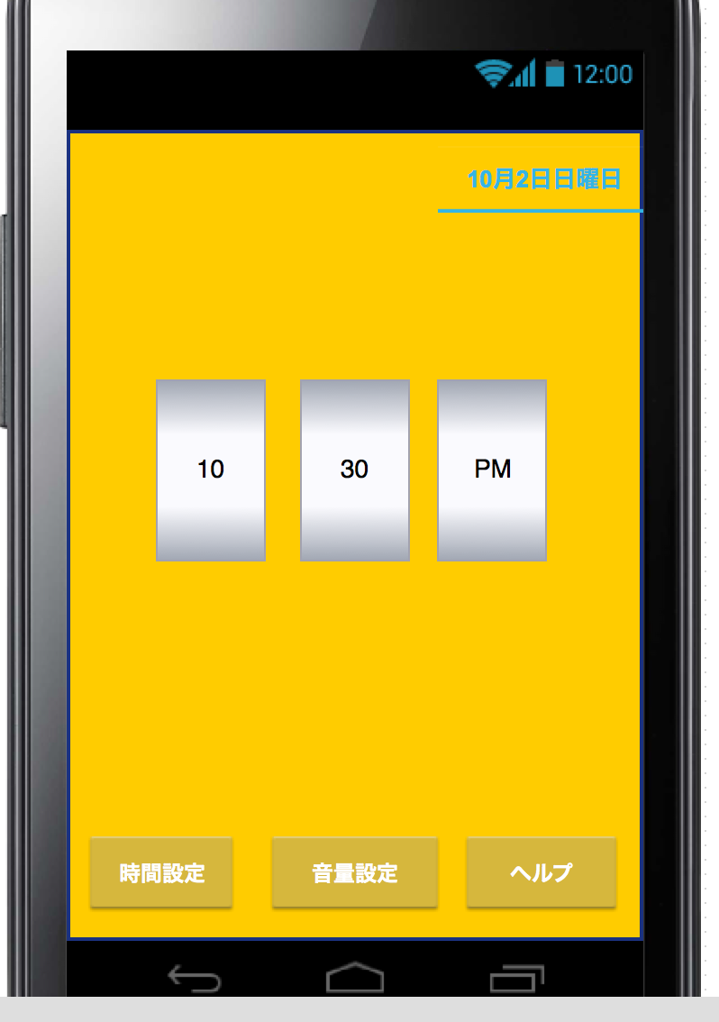
ID:02
プロジェクト名 |  | 目覚ましアプリ |  | 作成日 |  | 2016-10-08 |  | 作成者 |  | 大西
画面名 |  | メイン画面 |  | 更新日 |  |  |  | 更新者 |  | 大西

例 | ○○ラベル | TextField | 非活性 | 表示 | 「○○」 |  | - | - | -
ID:01 | 設定時間 | ImageView | 非活性 | 表示
ID:02 | 日付 | TextField | 非活性 | 表示
ID:03 | 時間設定ボタン | Imagebutton | 活性 | 表示
ID:04 | 音量設定ボタン | Imagebutton | 活性 | 表示
ID:05 | ヘルプボタン | Imagebutton | 活性 | 表示

ID:01

ID:03

ID:04
ID:05
画面項目詳細
No. | 項目ID | 項目名 | イベント
 | ID:003 | 時間設定ボタン | 時間設定ボタンを押下すると時間設定画面へ移行する
 | ID:004 | 音量設定ボタン | 音量設定ボタンを押下すると音量設定画面へ移行する
 | ID:005 | ヘルプボタン | ヘルプボタンを押下するとアプリの使い方の説明文を表示する

メッセージ定義

共通イベント

